参加者情報
・青色のセルの箇所を入力してください
・参加者の情報
代表者氏名 | ?
所属 | ?
メールアドレス | ?

・参加課題 | 0：参加しない、1：参加する、2～：複数提出する場合はその数を入力
課題2(定常解析) | 0
課題2(非定常解析) | 0
その他 | 0
※複数提出する場合は、その説明を隣(C列)に記述してください。(「乱流モデルの違い」など)

・提出内容 | ○：全て提出、△一部提出、×未提出
...
・計算時間など
迎角 [deg] | 18 | 18
コア数 [個] | ? | ?
全使用メモリ [GB] | ? | ?
定常解析の計算時間 [Core-hours] | ?
定常解析の計算時間 [Core-hours] (注1) |  | ?
非定常解析における過渡計算の時間 [Core-hours] |  | ?
非定常解析における過渡計算の時間 [Convective Time Units] (注2) |  | ?
非定常解析における統計量取得時間 [Core-hours] |  | ?
非定常解析における統計量取得時間 [Convective Time Units] (注2) |  | ?

Core-hours = コア数 × CPU時間[hours]
CPU時間: 1CPUあたりの時間[hours]
(注1)
定常解析の解を初期値として非定常解析を開始した場合は，その定常解析の計算時間を記入する。
(注2)
次の式を用いて計算する：
Number of iterations × dt × U_ref ∕ c_MAC
ここで，
U_ref： Reference free-stream velocity [m/s]
c_MAC: Mean-aerodynamic-chord, reference length [m]
dt: Time increments [sec]

課題3_CDCLCM_定常解析_収束値
...
 |  | 5 | 1 | 1 | 5
乱流モデル： | ?、? |  | ?(?)、?(?) | ? | #VALUE! | 16
 |  |  | ?(?)、?(?) | ? | #VALUE! | 18
AoA： | 迎角[deg] |  | ?(?)、?(?) | ? | #VALUE! | 20
Grid Num： | 格子数
Grid Type： | 格子の種類
Value： | 値の種類(Conv,Ave,RMS)
Conv： | 収束値
Ave： | 時間平均値
RMS： | 二乗平均平方根値

・青色のセルの箇所を入力してください
・参加しないケースは何も変更せずそのまま提出してください
 |  |  | パーツ： | Total |  |  |  | Pressure+Friction
 |  |  | Grid Type | Grid Num | 1/(N^(2/3)) | AoA[deg] | Value | CD | CL | Cm | CL^2 | CD-CL2/PA
 |  |  | ?(?)、?(?) | ? | #VALUE! | 10 | Conv | #VALUE! | #VALUE! | #VALUE! | #VALUE! | #VALUE!
 |  |  | ?(?)、?(?) | ? | #VALUE! | 14 | Conv | #VALUE! | #VALUE! | #VALUE! | #VALUE! | #VALUE!
 |  |  | ?(?)、?(?) | ? | #VALUE! | 16 | Conv | #VALUE! | #VALUE! | #VALUE! | #VALUE! | #VALUE!
 |  |  | ?(?)、?(?) | ? | #VALUE! | 18 | Conv | #VALUE! | #VALUE! | #VALUE! | #VALUE! | #VALUE!
 |  |  | ?(?)、?(?) | ? | #VALUE! | 20 | Conv | #VALUE! | #VALUE! | #VALUE! | #VALUE! | #VALUE!
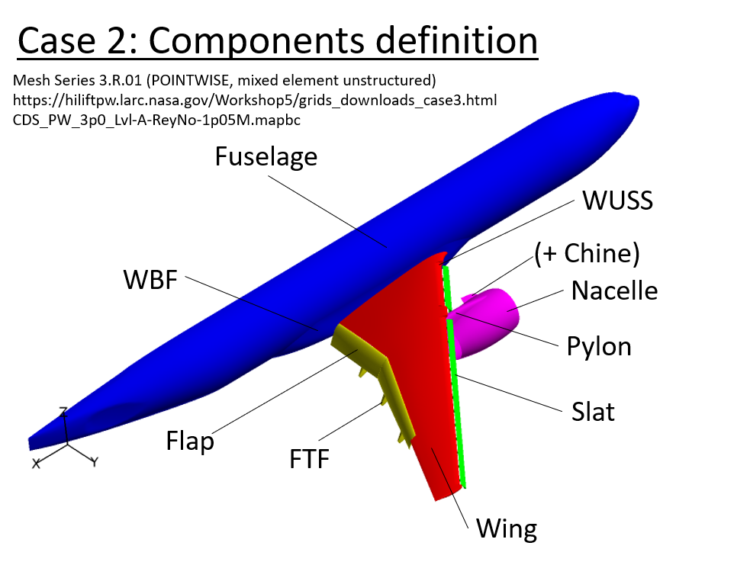
Case 3: Components definition (Case 2 と同じ)
...
 |  |  | パーツ： | Wing + WUSS |  |  |  | Pressure+Friction
 |  |  | Grid Type | Grid Num | 1/(N^(2/3)) | AoA[deg] | Value | CD | CL | Cm | CL^2 | CD-CL2/PA
 |  |  | ?(?)、?(?) | ? | #VALUE! | 10 | Conv | #VALUE! | #VALUE! | #VALUE! | #VALUE! | #VALUE!
 |  |  | ?(?)、?(?) | ? | #VALUE! | 14 | Conv | #VALUE! | #VALUE! | #VALUE! | #VALUE! | #VALUE!
 |  |  | ?(?)、?(?) | ? | #VALUE! | 16 | Conv | #VALUE! | #VALUE! | #VALUE! | #VALUE! | #VALUE!
 |  |  | ?(?)、?(?) | ? | #VALUE! | 18 | Conv | #VALUE! | #VALUE! | #VALUE! | #VALUE! | #VALUE!
 |  |  | ?(?)、?(?) | ? | #VALUE! | 20 | Conv | #VALUE! | #VALUE! | #VALUE! | #VALUE! | #VALUE!

 |  |  | パーツ： | Fuselage + WBF |  |  |  | Pressure+Friction
 |  |  | Grid Type | Grid Num | 1/(N^(2/3)) | AoA[deg] | Value | CD | CL
 |  |  | ?(?)、?(?) | ? | #VALUE! | 10 | Conv | #VALUE! | #VALUE!
 |  |  | ?(?)、?(?) | ? | #VALUE! | 14 | Conv | #VALUE! | #VALUE!
 |  |  | ?(?)、?(?) | ? | #VALUE! | 16 | Conv | #VALUE! | #VALUE!
 |  |  | ?(?)、?(?) | ? | #VALUE! | 18 | Conv | #VALUE! | #VALUE!
 |  |  | ?(?)、?(?) | ? | #VALUE! | 20 | Conv | #VALUE! | #VALUE!
...
 |  |  | パーツ： | Slat + Slat-Brkt |  |  |  | Pressure+Friction
 |  |  | Grid Type | Grid Num | 1/(N^(2/3)) | AoA[deg] | Value | CD | CL
 |  |  | ?(?)、?(?) | ? | #VALUE! | 10 | Conv | #VALUE! | #VALUE!
 |  |  | ?(?)、?(?) | ? | #VALUE! | 14 | Conv | #VALUE! | #VALUE!
 |  |  | ?(?)、?(?) | ? | #VALUE! | 16 | Conv | #VALUE! | #VALUE!
 |  |  | ?(?)、?(?) | ? | #VALUE! | 18 | Conv | #VALUE! | #VALUE!
 |  |  | ?(?)、?(?) | ? | #VALUE! | 20 | Conv | #VALUE! | #VALUE!
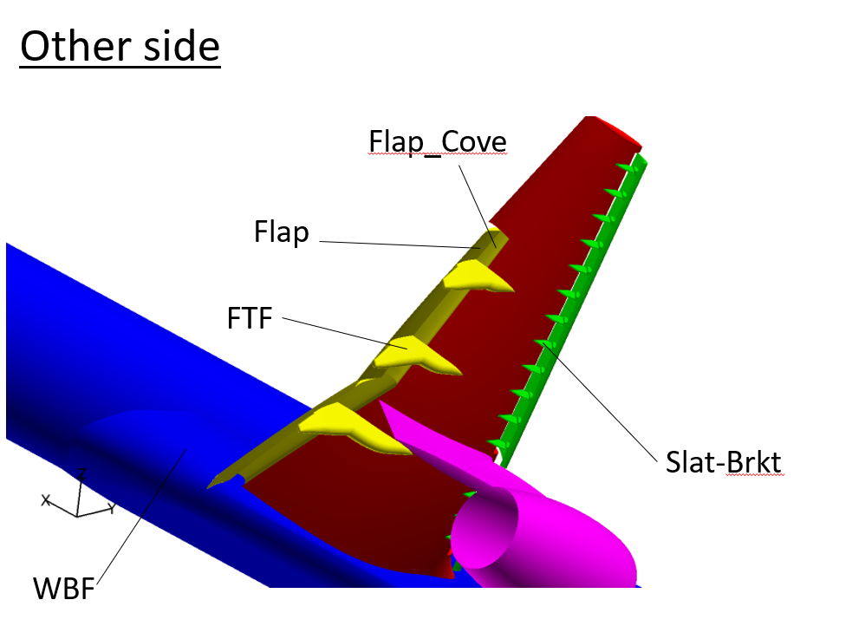
 |  |  | パーツ： | Flap + Flap_Cove + FTF |  |  |  | Pressure+Friction
 |  |  | Grid Type | Grid Num | 1/(N^(2/3)) | AoA[deg] | Value | CD | CL
 |  |  | ?(?)、?(?) | ? | #VALUE! | 10 | Conv | #VALUE! | #VALUE!
 |  |  | ?(?)、?(?) | ? | #VALUE! | 14 | Conv | #VALUE! | #VALUE!
 |  |  | ?(?)、?(?) | ? | #VALUE! | 16 | Conv | #VALUE! | #VALUE!
 |  |  | ?(?)、?(?) | ? | #VALUE! | 18 | Conv | #VALUE! | #VALUE!
 |  |  | ?(?)、?(?) | ? | #VALUE! | 20 | Conv | #VALUE! | #VALUE!

 |  |  | パーツ： | Nacelle + Pylon + Chine |  |  |  | Pressure+Friction
 |  |  | Grid Type | Grid Num | 1/(N^(2/3)) | AoA[deg] | Value | CD
 |  |  | ?(?)、?(?) | ? | #VALUE! | 10 | Conv | #VALUE!
 |  |  | ?(?)、?(?) | ? | #VALUE! | 14 | Conv | #VALUE!
 |  |  | ?(?)、?(?) | ? | #VALUE! | 16 | Conv | #VALUE!
 |  |  | ?(?)、?(?) | ? | #VALUE! | 18 | Conv | #VALUE!
 |  |  | ?(?)、?(?) | ? | #VALUE! | 20 | Conv | #VALUE!
...

課題3_CDCLCM_非定常解析_平均値
...
 |  | 5 | 1 | 1 | 5
乱流モデル： | ?、? |  | ?(?)、?(?) | ? | #VALUE! | 16
 |  |  | ?(?)、?(?) | ? | #VALUE! | 18
AoA： | 迎角[deg] |  | ?(?)、?(?) | ? | #VALUE! | 20
Grid Num： | 格子数
Grid Type： | 格子の種類
Value： | 値の種類(Conv,Ave,RMS)
Conv： | 収束値
Ave： | 時間平均値
RMS： | 二乗平均平方根値

・青色のセルの箇所を入力してください
・参加しないケースは何も変更せずそのまま提出してください
 |  |  | パーツ： | Total |  |  |  | Pressure+Friction
 |  |  | Grid Type | Grid Num | 1/(N^(2/3)) | AoA[deg] | Value | CD | CL | Cm | CL^2 | CD-CL2/PA
 |  |  | ?(?)、?(?) | ? | #VALUE! | 10 | Ave | #VALUE! | #VALUE! | #VALUE! | #VALUE! | #VALUE!
 |  |  | ?(?)、?(?) | ? | #VALUE! | 14 | Ave | #VALUE! | #VALUE! | #VALUE! | #VALUE! | #VALUE!
 |  |  | ?(?)、?(?) | ? | #VALUE! | 16 | Ave | #VALUE! | #VALUE! | #VALUE! | #VALUE! | #VALUE!
 |  |  | ?(?)、?(?) | ? | #VALUE! | 18 | Ave | #VALUE! | #VALUE! | #VALUE! | #VALUE! | #VALUE!
 |  |  | ?(?)、?(?) | ? | #VALUE! | 20 | Ave | #VALUE! | #VALUE! | #VALUE! | #VALUE! | #VALUE!
Case 3: Components definition (Case 2 と同じ)
...
 |  |  | パーツ： | Wing + WUSS |  |  |  | Pressure+Friction
 |  |  | Grid Type | Grid Num | 1/(N^(2/3)) | AoA[deg] | Value | CD | CL | Cm | CL^2 | CD-CL2/PA
 |  |  | ?(?)、?(?) | ? | #VALUE! | 10 | Ave | #VALUE! | #VALUE! | #VALUE! | #VALUE! | #VALUE!
 |  |  | ?(?)、?(?) | ? | #VALUE! | 14 | Ave | #VALUE! | #VALUE! | #VALUE! | #VALUE! | #VALUE!
 |  |  | ?(?)、?(?) | ? | #VALUE! | 16 | Ave | #VALUE! | #VALUE! | #VALUE! | #VALUE! | #VALUE!
 |  |  | ?(?)、?(?) | ? | #VALUE! | 18 | Ave | #VALUE! | #VALUE! | #VALUE! | #VALUE! | #VALUE!
 |  |  | ?(?)、?(?) | ? | #VALUE! | 20 | Ave | #VALUE! | #VALUE! | #VALUE! | #VALUE! | #VALUE!

 |  |  | パーツ： | Fuselage + WBF |  |  |  | Pressure+Friction
 |  |  | Grid Type | Grid Num | 1/(N^(2/3)) | AoA[deg] | Value | CD
 |  |  | ?(?)、?(?) | ? | #VALUE! | 10 | Ave | #VALUE!
 |  |  | ?(?)、?(?) | ? | #VALUE! | 14 | Ave | #VALUE!
 |  |  | ?(?)、?(?) | ? | #VALUE! | 16 | Ave | #VALUE!
 |  |  | ?(?)、?(?) | ? | #VALUE! | 18 | Ave | #VALUE!
 |  |  | ?(?)、?(?) | ? | #VALUE! | 20 | Ave | #VALUE!
...
 |  |  | パーツ： | Slat + Slat-Brkt |  |  |  | Pressure+Friction
 |  |  | Grid Type | Grid Num | 1/(N^(2/3)) | AoA[deg] | Value | CD
 |  |  | ?(?)、?(?) | ? | #VALUE! | 10 | Ave | #VALUE!
 |  |  | ?(?)、?(?) | ? | #VALUE! | 14 | Ave | #VALUE!
 |  |  | ?(?)、?(?) | ? | #VALUE! | 16 | Ave | #VALUE!
 |  |  | ?(?)、?(?) | ? | #VALUE! | 18 | Ave | #VALUE!
 |  |  | ?(?)、?(?) | ? | #VALUE! | 20 | Ave | #VALUE!

 |  |  | パーツ： | Flap + Flap_Cove + FTF |  |  |  | Pressure+Friction
 |  |  | Grid Type | Grid Num | 1/(N^(2/3)) | AoA[deg] | Value | CD
 |  |  | ?(?)、?(?) | ? | #VALUE! | 10 | Ave | #VALUE!
 |  |  | ?(?)、?(?) | ? | #VALUE! | 14 | Ave | #VALUE!
 |  |  | ?(?)、?(?) | ? | #VALUE! | 16 | Ave | #VALUE!
 |  |  | ?(?)、?(?) | ? | #VALUE! | 18 | Ave | #VALUE!
 |  |  | ?(?)、?(?) | ? | #VALUE! | 20 | Ave | #VALUE!

 |  |  | パーツ： | Nacelle + Pylon + Chine |  |  |  | Pressure+Friction
...

課題3_CDCLCM_非定常解析_RMS値
...
 |  | 5 | 1 | 1 | 5
乱流モデル： | ?、? |  | ?(?)、?(?) | ? | #VALUE! | 16
 |  |  | ?(?)、?(?) | ? | #VALUE! | 18
AoA： | 迎角[deg] |  | ?(?)、?(?) | ? | #VALUE! | 20
Grid Num： | 格子数
Grid Type： | 格子の種類
Value： | 値の種類(Conv,Ave,RMS)
Conv： | 収束値
Ave： | 時間平均値
RMS： | 二乗平均平方根値

・青色のセルの箇所を入力してください
・参加しないケースは何も変更せずそのまま提出してください
 |  |  | パーツ： | Total |  |  |  | Pressure+Friction
 |  |  | Grid Type | Grid Num | 1/(N^(2/3)) | AoA[deg] | Value | CD | CL | Cm | CL^2 | CD-CL2/PA
 |  |  | ?(?)、?(?) | ? | #VALUE! | 10 | RMS | #VALUE! | #VALUE! | #VALUE! | #VALUE! | #VALUE!
 |  |  | ?(?)、?(?) | ? | #VALUE! | 14 | RMS | #VALUE! | #VALUE! | #VALUE! | #VALUE! | #VALUE!
 |  |  | ?(?)、?(?) | ? | #VALUE! | 16 | RMS | #VALUE! | #VALUE! | #VALUE! | #VALUE! | #VALUE!
 |  |  | ?(?)、?(?) | ? | #VALUE! | 18 | RMS | #VALUE! | #VALUE! | #VALUE! | #VALUE! | #VALUE!
 |  |  | ?(?)、?(?) | ? | #VALUE! | 20 | RMS | #VALUE! | #VALUE! | #VALUE! | #VALUE! | #VALUE!
Case 3: Components definition (Case 2 と同じ)
...
 |  |  | パーツ： | Wing + WUSS |  |  |  | Pressure+Friction
 |  |  | Grid Type | Grid Num | 1/(N^(2/3)) | AoA[deg] | Value | CD | CL | Cm | CL^2 | CD-CL2/PA
 |  |  | ?(?)、?(?) | ? | #VALUE! | 10 | RMS | #VALUE! | #VALUE! | #VALUE! | #VALUE! | #VALUE!
 |  |  | ?(?)、?(?) | ? | #VALUE! | 14 | RMS | #VALUE! | #VALUE! | #VALUE! | #VALUE! | #VALUE!
 |  |  | ?(?)、?(?) | ? | #VALUE! | 16 | RMS | #VALUE! | #VALUE! | #VALUE! | #VALUE! | #VALUE!
 |  |  | ?(?)、?(?) | ? | #VALUE! | 18 | RMS | #VALUE! | #VALUE! | #VALUE! | #VALUE! | #VALUE!
 |  |  | ?(?)、?(?) | ? | #VALUE! | 20 | RMS | #VALUE! | #VALUE! | #VALUE! | #VALUE! | #VALUE!

 |  |  | パーツ： | Fuselage + WBF |  |  |  | Pressure+Friction
 |  |  | Grid Type | Grid Num | 1/(N^(2/3)) | AoA[deg] | Value | CD | CL
 |  |  | ?(?)、?(?) | ? | #VALUE! | 10 | RMS | #VALUE! | #VALUE!
 |  |  | ?(?)、?(?) | ? | #VALUE! | 14 | RMS | #VALUE! | #VALUE!
 |  |  | ?(?)、?(?) | ? | #VALUE! | 16 | RMS | #VALUE! | #VALUE!
 |  |  | ?(?)、?(?) | ? | #VALUE! | 18 | RMS | #VALUE! | #VALUE!
 |  |  | ?(?)、?(?) | ? | #VALUE! | 20 | RMS | #VALUE! | #VALUE!
...
 |  |  | パーツ： | Slat + Slat-Brkt |  |  |  | Pressure+Friction
 |  |  | Grid Type | Grid Num | 1/(N^(2/3)) | AoA[deg] | Value | CD | CL
 |  |  | ?(?)、?(?) | ? | #VALUE! | 10 | RMS | #VALUE! | #VALUE!
 |  |  | ?(?)、?(?) | ? | #VALUE! | 14 | RMS | #VALUE! | #VALUE!
 |  |  | ?(?)、?(?) | ? | #VALUE! | 16 | RMS | #VALUE! | #VALUE!
 |  |  | ?(?)、?(?) | ? | #VALUE! | 18 | RMS | #VALUE! | #VALUE!
 |  |  | ?(?)、?(?) | ? | #VALUE! | 20 | RMS | #VALUE! | #VALUE!

 |  |  | パーツ： | Flap + Flap_Cove + FTF |  |  |  | Pressure+Friction
 |  |  | Grid Type | Grid Num | 1/(N^(2/3)) | AoA[deg] | Value | CD | CL
 |  |  | ?(?)、?(?) | ? | #VALUE! | 10 | RMS | #VALUE! | #VALUE!
 |  |  | ?(?)、?(?) | ? | #VALUE! | 14 | RMS | #VALUE! | #VALUE!
 |  |  | ?(?)、?(?) | ? | #VALUE! | 16 | RMS | #VALUE! | #VALUE!
 |  |  | ?(?)、?(?) | ? | #VALUE! | 18 | RMS | #VALUE! | #VALUE!
 |  |  | ?(?)、?(?) | ? | #VALUE! | 20 | RMS | #VALUE! | #VALUE!

 |  |  | パーツ： | Nacelle + Pylon + Chine |  |  |  | Pressure+Friction
...

課題3_Cp(主翼)_定常解析
...
代表者氏名： | ? | 課題 | 3 |  |  | 課題 | 3
乱流モデル： | ?、? | … |  |  |  | …

AoA： | 迎角[deg] | Main-B |  |  |  | Main-B
Cp(pres.coef.)： | Cpの収束値 | ? | ? | ? | ? | ? | ? | ? | ?
Cpave： | Cpの平均値 | ? | ? | ? | ? | ? | ? | ? | ?
Cprms： | CpのRMS値 | … |  |  |  | …

 |  | Flap-B |  |  |  | Flap-B
 |  | ? | ? | ? | ? | ? | ? | ? | ?
 |  | ? | ? | ? | ? | ? | ? | ? | ?
・青色のセルの箇所を入力してください
・参加しないケースは何も変更せずそのまま提出してください
・必ず「Slat-B」のように「パーツ-section名」を記述して、その下行から値を入力してください
・Slat-Cには何も記入しないでください
・x,y,z[inch]はHLPW5で提供されているデータと同じ座標系、100%スケールインチで入力してください
・非定常解析の課題については平均値とRMS値を入力してください
 |  | … |  |  |  | …

 |  | Slat-C |  |  |  | Slat-C
 |  | ? | ? | ? | ? | ? | ? | ? | ?
 |  | ? | ? | ? | ? | ? | ? | ? | ?
 |  | … |  |  |  | …

 |  | Main-C |  |  |  | Main-C
 |  | ? | ? | ? | ? | ? | ? | ? | ?
 |  | ? | ? | ? | ? | ? | ? | ? | ?
 |  | … |  |  |  | …

 |  | Flap-C |  |  |  | Flap-C
 |  | ? | ? | ? | ? | ? | ? | ? | ?
 |  | ? | ? | ? | ? | ? | ? | ? | ?
 |  | … |  |  |  | …

 |  | Slat-F |  |  |  | Slat-F
 |  | ? | ? | ? | ? | ? | ? | ? | ?
 |  | ? | ? | ? | ? | ? | ? | ? | ?
 |  | … |  |  |  | …

 |  | Main-F |  |  |  | Main-F
 |  | ? | ? | ? | ? | ? | ? | ? | ?
 |  | ? | ? | ? | ? | ? | ? | ? | ?
 |  | … |  |  |  | …

 |  | Flap-F |  |  |  | Flap-F
 |  | ? | ? | ? | ? | ? | ? | ? | ?
 |  | ? | ? | ? | ? | ? | ? | ? | ?
 |  | … |  |  |  | …
...

課題3_Cp(主翼)_非定常解析
...
代表者氏名： | ? | 課題 | 3 |  |  |  | 課題 | 3
乱流モデル： | ?、? | … |  |  |  |  | …

AoA： | 迎角[deg] | Main-B |  |  |  |  | Main-B
Cp(pres.coef.)： | Cpの収束値 | ? | ? | ? | ? | ? | ? | ? | ? | ?
Cpave： | Cpの平均値 | ? | ? | ? | ? | ? | ? | ? | ? | ?
Cprms： | CpのRMS値 | … |  |  |  |  | …

 |  | Flap-B |  |  |  |  | Flap-B
 |  | ? | ? | ? | ? | ? | ? | ? | ? | ?
 |  | ? | ? | ? | ? | ? | ? | ? | ? | ?
・青色のセルの箇所を入力してください
・参加しないケースは何も変更せずそのまま提出してください
・必ず「Slat-B」のように「パーツ-section名」を記述して、その下行から値を入力してください
・Slat-Cには何も記入しないでください
・x,y,z[inch]はHLPW5で提供されているデータと同じ座標系、100%スケールインチで入力してください
・非定常解析の課題については平均値とRMS値を入力してください
 |  | … |  |  |  |  | …

 |  | Slat-C |  |  |  |  | Slat-C
 |  | ? | ? | ? | ? | ? | ? | ? | ? | ?
 |  | ? | ? | ? | ? | ? | ? | ? | ? | ?
 |  | … |  |  |  |  | …

 |  | Main-C |  |  |  |  | Main-C
 |  | ? | ? | ? | ? | ? | ? | ? | ? | ?
 |  | ? | ? | ? | ? | ? | ? | ? | ? | ?
 |  | … |  |  |  |  | …

 |  | Flap-C |  |  |  |  | Flap-C
 |  | ? | ? | ? | ? | ? | ? | ? | ? | ?
 |  | ? | ? | ? | ? | ? | ? | ? | ? | ?
 |  | … |  |  |  |  | …

 |  | Slat-F |  |  |  |  | Slat-F
 |  | ? | ? | ? | ? | ? | ? | ? | ? | ?
 |  | ? | ? | ? | ? | ? | ? | ? | ? | ?
 |  | … |  |  |  |  | …

 |  | Main-F |  |  |  |  | Main-F
 |  | ? | ? | ? | ? | ? | ? | ? | ? | ?
 |  | ? | ? | ? | ? | ? | ? | ? | ? | ?
 |  | … |  |  |  |  | …

 |  | Flap-F |  |  |  |  | Flap-F
 |  | ? | ? | ? | ? | ? | ? | ? | ? | ?
 |  | ? | ? | ? | ? | ? | ? | ? | ? | ?
 |  | … |  |  |  |  | …
...

